(1) Planeación


 |  |  |  | PLANEACIÓN |  |  |  |  |  |  |  |  |  |  |  | Año: |  | 2018

 | CAUSAS | RIESGO | CONSECUENCIAS POTENCIALES | Tipo de Riesgo | Riesgo Inherente |  | Zona de Riesgo | CONTROLES | Tipo de Control |  | Evaluación del Control | Riesgo Residual |  | Zona de Riesgo | OPCIÓN DE MANEJO | ACCIONES | PERIODICIDAD | RESPONSABLE | REGISTROS | INDICADOR | Estado a diciembre 30 de 2018
 |  |  |  |  | Probabilidad | Impacto |  |  | A | B |  | Probabilidad | Impacto |  |  |  |  |  |  |  | AVANCE % | INFORME DE AVANCE RESPONSABLE DEL PROCESO
1 | Desconocimiento de los proyectos, del Plan de desarrollo Departamental. | Proyectos ejecutados de forma inadecuada sin tener relacion con la metas. | Detrimento patrimonial, hallazgos de entes de control. | Estratégico | 3 | 3 | ALTA | Realizar control y seguimiento mensual de los proyectos, verificacion de los objetos contractuales con las metas | Preventivo | Probabilidad | 70 | 2 | 3 | MODERADA | Asumir el Riesgo | actualizacion del cuadro matriz de seguimiento que identifica la relacion de la meta con el objeto. 2 Realizar flujograma del proceso. | Mensual | Coordinador de planeación | Matriz Seguimiento actualizada, Solicitud de certificado de bancos de programas y proyectos de inversion departamental, Expedicion del banco de programas y proyectos | # De Bancos de Proyectos Certficiados/ # de proyectos solicitados | 100% | Se realiza control que los objetos tengan relacion con la meta cada que se expide el banco de programas y proyectos, los cuales se encuentran en la pagina http://www.contratacionvisible.com/quindio/ y en el contrato de cada servicio prestado. 452 Bancos de Proyectos Certficiados/ 452 de proyectos solicitados
2 | Falta de cultura de planeacion, Organización | Procesos implementados sin compromiso por parte de la alta direccion y funcionarios. | Reporte inadecuado de informacion | Estratégico | 4 | 3 | ALTA | Seguimiento y evaluacion periodica de los procesos implementados | Detectivo | Probabilidad | 25 | 4 | 3 | ALTA | Reducir el Riesgo | Realizar reuniones o llevar los temas al Comité Insitucional de gestion y Desempeño para conscientizar a los funcionarios de realizar los procesos correctamente, | Eventual | Coordinador de planeacion | Actas de reunion de comites. | # de capacitaicones y reuniones realizadas / # total de capacitaciones y reuniones programas | 100% | Se realizan los comites institucionales donde se concientiza a los funcionarios en realizar los procesos correctamente, las actas se encuentran en la carpeta. 9 de capacitaciones y reuniones realizadas / 9 total de capacitaciones y reuniones programas
3 | Falta de personal con conocimiento encargado, | Plan de Accion y POD elaborados sin seguimiento en la ejecucion de metas. | Sanciones, destitución, riesgos de corrupción. Hallazgos de entes de control, no cumplimiento de metas | Estratégico | 2 | 4 | ALTA | Seguimiento trimestral al cumplimiento de la información rendida | Preventivo | Probabilidad | 70 | 1 | 3 | MODERADA | Reducir el Riesgo | Realizar el seguimiento a la informacion suministrada de cada meta de los planes. | Trimestral | Coordinador de planeacion | Plan de Accion, POD, Plan Anticorrupción, . | # de planes suscritos con seguimiento/ # total de planes suscritos en el instituto. | 100% | Se realiza informe trimestral al plan de desarrollo con el seguimiento a las metas del instituto, se envio el Cuarto informe con corte al 30 de diciembre de 2018 . 4 de planes suscritos con seguimiento/ 4 total de planes suscritos en el instituto.
4 | Falta de personal con conocimiento encargado, falta de comunicación entre las areas, | Proyectos de reagalias ejecutados sin liquidar por falta de conocimiento. | Hallazgos de entes de control, Sanciones economicas. | Estratégico | 4 | 3 | ALTA | Capacitacion funcionario, informes de empalme entre las areas, informe MGA | Correctivo | Probabilidad | 40 | 4 | 3 | ALTA | Asumir el Riesgo | Realizar cronograma de capacitacion, establercer informes mensaules de ejecuicon y estado del proyecto siempre y cuando hallan proyectos en vigencia. | Eventual | Coordinador de planeacion | Metodología MGA, informes Gesproy y DNP. | # de proyectos liquidados / Total de proyectos ejecutados activos. | 80% | Se encuentra un proyecto sin liquidar el cual se estan subsanando los inconvenientes en cuanto a los datos ingresados al GESPROY. 1 proyectos liquidados / 1 proyectos ejecutados activos.

 |  |  |  |  | Bajas: |  | 0 |  |  |  |  | Bajas: |  | 0
 |  |  |  |  | Moderadas: |  | 0 |  |  |  |  | Moderadas: |  | 2
 |  |  |  |  | Altas: |  | 4 |  |  |  |  | Altas: |  | 2
 | Elaboro y Proyecto |  | Recibio |  | Extremas: |  | 0 |  |  |  |  | Extremas: |  | 0

(2) Control Interno
 |  |  |  | CONTROL INTERNO |  |  |  |  |  |  |  |  |  |  |  | Año: |  | 2018
 |  |  |  | 1. Mejorar la eficiencia y eficacia de las operaciones. 2. Prevenir y mitigar la ocurrencia de los fraudes. 3. Realizar una gestion adecuada de los riesgos. 4. Aumentar la confiabilidad y oportunidad de la informacion. 5. Dar una adecuado cumplimiento de la normatividad y regulaciones .

 | CAUSAS | RIESGO | CONSECUENCIAS POTENCIALES | Tipo de Riesgo | Riesgo Inherente |  | Zona de Riesgo | CONTROLES | Tipo de Control |  | Evaluación del Control | Riesgo Residual |  | Zona de Riesgo | OPCIÓN DE MANEJO | ACCIONES | PERIODICIDAD | RESPONSABLE | REGISTROS | INDICADOR | Estado a diciembre 30 de 2018
 |  |  |  |  | Probabilidad | Impacto |  |  | A | B |  | Probabilidad | Impacto |  |  |  |  |  |  |  | AVANCE EN (%) | INFORME DE AVANCE RESPONSABLE DEL PROCESO
1 | Funcionarios sin conocimientos. - Relaciones interpersonales dentro del Insituto. | Auditorias programadas con influencia en visitas y resultados. | Consolidación de prácticas autocrátricas en la selección de áreas y procesos a controlar. - Impunidad que favorece a los corruptos. - Pérdida de recursos y de confiabilidad. | Estratégico | 1 | 3 | MODERADA | Verificacion del comité de Control Institucional de Coordiancion de C.I. - Aplicar el estatuto de auditorio interna | Detectivo | Probabilidad | 85 | 1 | 1 | BAJA | Asumir el riesgo | Establecer metodología definiendo estatuto de auditoria interna. - Actas de vericacion en comité C.I.C.I. | Trimestral | Control Interno | Resolucion Estatuto de auditoria interna. - Informe final de auditoria. - Acta de verificacion de comité C.I.C.I. | # de auditorias verificadas realizadas/# de auditorias proyectadas | 100% | En cumplimeinto al plan anual e auditorias de la vigencia 2018 aprobado por el comitie de CICI, al codigo de etica del auditor adoptado mediente resocluion 055 de 22 marzo de 2018 y el estatuto de audotira interna mediante resolucion 019 del 14 de febrero de 2018, se programaron 5 auditorias para la vigencia de las cuales al 30 de diciembre de 2018 se ha realizado 5 que son: 1. Auditoria Gestion juridica realizada el 01 de junio de 2018, esta se compone por contratacion, defensa judicial, investigacion disciplinaria. 2. Auditoria Almacen: realizada 01 de noviembre de 2018. 3. Auditoria Archivo centraol y de gestion: realizada el 22 de noviembre de 2018 4. Auditoria Gestion del deportes, recreacion y la actividad fisica: realizada el 12 diciembre de 2018, incluye los 6 programas misionales. 5. Auditoria Financiera: realizada el 28 de diciembre incluye los procesos de contabilidad presupuesto y tesoreria.. las evidencias reposan en la carpeta llamada Audiorias internas procesos de la oficina de contorl interno.
2 | Por carga excesiva de trabajo o falta de tiempo | Informe final de Auditoria realizado sin socializacion al lider del proceso. | Que los Dueños del proceso evaluado, no cuenten con retroalimentación del mismo a través de la evaluación independiente de la Oficina de Control Interno. Que las recomendaciones dadas no sean tenidas encuentas para acciones de mejora. | Operativo | 3 | 3 | ALTA | Enviar informe definitivo al área competente con las observaciones y oportunidades de mejorameinto propuestas. | Preventivo | Probabilidad | 85 | 1 | 3 | MODERADA | Reducir el riesgo | Reunión de seguimiento a la ejecución del Programa Anual de Auditoría Interna Independiente. - Implementacion del estatuto de auditoria interna | Trimestral | Control Interno | Acta de notificacion de de auditoria. | # de informes finales de auditorias socializados/# de total de auditorias realizadas. | 100% | En cumplimeinto al plan anual e auditorias de la vigencia 2018 aprobado por el comitie de CICI, al codigo de etica del auditor adoptado mediente resocluion 055 de 22 marzo de 2018 y el estatuto de audotira interna mediante resolucion 019 del 14 de febrero de 2018, a la fecha se cumplio en su totalidad con la realizacion de los informes finales de las 7 auditorias realizadas a los procesos como son Gestion juridica que incluye los procesos (contratacion., Defensa judicial e investigacion disciplinaria), Almacen, archivo, gestion del deportes, recreacio ny la actividad y financiera, las cuales cuentan con acta de cierre de la audotira y con la notificacion a los lideres de los procesos de los resultados finales y en dicha reunicon se dan a conocer la recomendaciones, las actas se encuentran firmadas, igual el informe final de auditoria se socializa al gerente general medieante correo electronico, como tambien se lleva los resultados al comite CICI.
3 | Deficiente cultura de la autoevaluación y el control | Areas del instituto implementadas sin formentar la cultura de autocontrol | Que el Sistema de Control Interno no responda a las expectativass de integración de las distintas dependencias de la Entidad a partir del fomento de la cultura del autocontrol. Trabajo descoordinado entre las diferentes dependencias. Evaluación poco confiable sobre el Sistema de Control Interno | Estratégico | 2 | 4 | ALTA | Capacitaciones orientadas al fomento de la cultura de autocontrol - Plan de accion de CI | Preventivo | Probabilidad | 30 | 2 | 4 | ALTA | Reducir el Riesgo | Incluir dentro del programa de capacitaciones, formaciones dirigidas al fomento de la cultura de autocontrol. Dar cumplimiento a las capacitaciones que se programen y evaluar la eficacia de las mismas | Trimestral | Control Interno | Actas de Reuniones de capacitaciones | # de asesorias brindadas/# total de dependencias | 30% | A la fecha no se han realizado capacitaciones orientadas al fomento de la cultura de autoricontrol en cumplimiento al plan de accion de CI, pero se ha orientado a los diferntes lideres de los procesos en todo lo referente a la administracion del riesgo, acompañamiento en los distintos comites realizados en lo que va de la vigencia
4 | desconocmiento de la normatividad, falta de cultura de planeacion y organización. | Informes de ley obligatorios sin presentacion oportuna | Las recomendaciones urgentes no se aplican. No se toman decisiones oportunas. Resultan informes no confiables. Establecimiento de sanciones disciplinarias y/o pecunarias por parte de los entes de control | Cumplimiento | 1 | 4 | ALTA | Plan de Actividades de la Oficina de Control Interno - | Preventivo | Probabilidad | 85 | 1 | 2 | BAJA | Asumir el riesgo | Definición y ejecución del Plan de Actividades de la Oficina de Control Interno Definición y ejecución del Cronograma de Auditorías | Mensual | Control Interno | Informes presentados con sellos de radicacion, link de publicacion cuando se requiera. | # de informes presentados de forma oportuna/# total de informes programados por ley. | 100% | 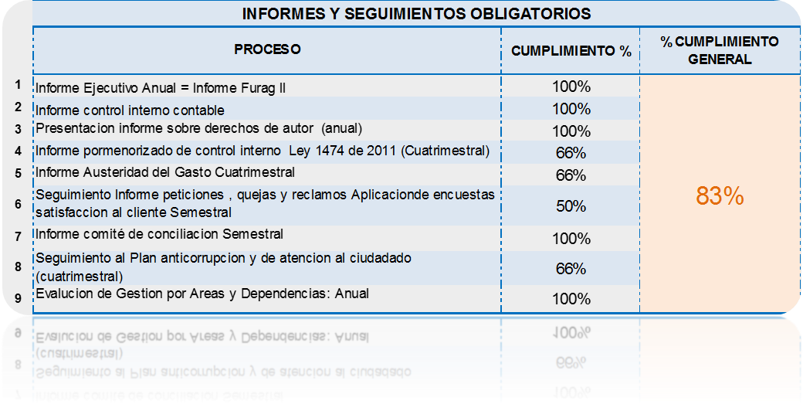 con corte al 30 de diciembre de 2018 vamos con un cumpliento de los informes de ley presentados de 83% de 9 informes que se tienen programadas por nomatividad en el plan anual de auditoria, cada uno se a presentado de acuerdo a su periodiciadad, para la vigencia se tiene que presentar en distitnas fechas al año para un total de 19 informes de los cuales van en totalidad en forma oportuna dentro de los plazos establecidos por ley, el 100% se cumple en el mes de enero de 2019 que se rinden los ultimos peridos de cierrre.

 |  |  |  |  | Bajas: |  | 0 |  |  |  |  | Bajas: |  | 2
 |  |  |  |  | Moderadas: |  | 1 |  |  |  |  | Moderadas: |  | 1
 |  |  |  |  | Altas: |  | 3 |  |  |  |  | Altas: |  | 1
 |  |  |  |  | Extremas: |  | 0 |  |  |  |  | Extremas: |  | 0
 | Elaboro y Proyecto |  | Recibio

